상품제안서
PP 고투명사각부채 0.6T | 상품코드: S22518

 |  |  |  |  |  |  | 02-713-8555 | www.synergygift.co.kr
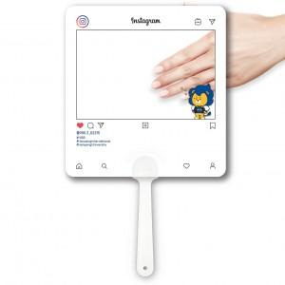 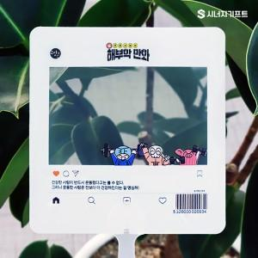 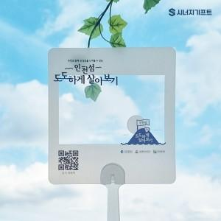

【상세/제작정보】 | <p>※ 1,000개 단위로만 주문 가능합니다.</p><p>&nbsp;</p><p>※ 고투명원단 특성상 공정과정 중 스크레치 발생될 수 있습니다.</p><p>&nbsp;</p><p>※​ 페트 / PP 고투명원단 투명도 상이합니다.</p>

【인쇄/포장옵션】 | 풀칼라 / 포장불가능

【공급단가】 | 수량 | 1,000~ | 3,000~ | 5,000~ | 10,000~ | 30,000~
*VAT별도 | 단가 | 400원 | 380원 | 300원 | 280원 | 270원

【상품 URL】 | https://www.synergygift.co.kr:443/src/goods_detail.php?gdno=22518

